HEV制御振舞
構造 | ドライバー・車両センサ | シャシー制御 | パワトレ制御

 |  | ブレーキ制御 | HEV制御 | エンジン制御 | HEVモーター制御 |  | トランスミッション制御
車両運転状態 |  |  |  |  | HEVモーター制御 クラッチより前 | HEVモーター制御 クラッチより後
定速

アクセル操作
バッテリSOC
エンジン回転速度
車両速度
ドライバー要求前進トルクをエンジン要求トルクとモーター要求トルクに配分する
エンジン供給トルク
エンジン要求トルク
エンジン要求トルクを出力する燃料量に制御する
エンジン供給トルクを算出する
モーター供給可能トルク
燃料量
要求
車両加速時
燃費向上のため、モータートルクを使ってエンジントルクを減らす
ドラビリ向上のため、ドライバーのアクセル操作に対し、一定の前進トルクを供給する。
加速
モーター要求トルク
モーター要求トルクを出力するモーター電流に制御する
モーター供給可能トルクを算出する
モーター電流
変速ギア位置
アクセル操作
ドライバー要求トルク、エンジン許容回転速度、燃費を満たす変速ギアを選択する
変速ギア位置
ブレーキ操作
車両速度
ドライバー要求減速トルクを油圧ブレーキトルクと回生ブレーキトルクに配分する
ブレーキトルクになるブレーキ油圧に制御する
ブレーキ操作
回生ブレーキ供給可能トルク
回生ブレーキ要求トルク
ブレーキ油圧
要求
車両減速時
燃費向上のため、回生ブレーキを使い電力を蓄える．
ドラビリ向上のため、ドライバーブレーキ操作に対し一定のブレーキトルクを供給する．
減速
アクセル操作
バッテリSOC
エンジン回転速度
モーター供給可能トルク、SOCから回生ブレーキ供給可能トルクを計算する
モーター回生トルク、エンジン要求トルクを計算する
エンジン要求トルク
エンジン要求トルクを出力する燃料量に制御する
モーター供給可能トルク
燃料量
モーター要求トルク
モーター回生トルクを出力するモーター電流に制御する
モーター供給可能トルクを算出する
モーター電流
アクセル操作
変速ギア位置
ドライバー要求トルク、エンジン許容回転速度、燃費を満たす変速ギアを選択する
変速ギア位置

車両停止時にエンジン停止、エンジン停止モータートルクを要求する
燃料供給停止などエンジン停止制御する
モーター要求トルクを出力する為
モーター電流を制御する
ドライバー要求加速力をエンジントルクとモータートルクに配分する
エンジン始動制御する
モーター要求トルクを出力する為
モーター電流を制御する
エンジン停止
エンジン始動

ACC_HEV制御振舞
構造 | 環境 | ドライバー | 情報系 | 車両制御 | シャシー制御 | パワトレ制御

 | 前走車両 |  | レーダー | 車両/ACC制御 | ブレーキ制御 | HEV制御 | エンジン制御 | HEVモーター制御 |  | トランスミッション制御
車両運転状態 |  |  |  |  |  |  |  | HEVモーター制御 クラッチより前 | HEVモーター制御 クラッチより後
定速

アクセル操作
バッテリSOC
エンジン回転速度
車両速度
ドライバー要求前進トルクをエンジン要求トルクとモーター要求トルクに配分する
エンジン供給トルク
エンジン要求トルク
エンジン要求トルクを出力する燃料量に制御する
エンジン供給トルクを算出する
モーター供給可能トルク
要求
車両加速時
燃費向上のため、モータートルクを使ってエンジントルクを減らす
ドラビリ向上のため、ドライバーのアクセル操作に対し、一定の前進トルクを供給する。
燃料量
加速
前走車との距離、相対速度を検出する
前走車との距離、相対速度から車両要求加速度を算出する
車両要求加速度から前進トルクまたは制動トルクを算出する
車両前進トルク指示状態
車両前進トルク指示地
モーター要求トルク
モーター要求トルクを出力するモーター電流に制御する
モーター供給可能トルクを算出する
モーター電流
車両減速力指示状態
車両減速力指示地
変速ギア位置
アクセル操作
ドライバー要求トルク、エンジン許容回転速度、燃費を満たす変速ギアを選択する
変速ギア位置
ブレーキ操作
車両速度
ドライバー要求減速トルクを油圧ブレーキトルクと回生ブレーキトルクに配分する
ブレーキトルクになるブレーキ油圧に制御する
ブレーキ操作
回生ブレーキ供給可能トルク
回生ブレーキ要求トルク
要求
車両減速時
燃費向上のため、回生ブレーキを使い電力を蓄える．
ドラビリ向上のため、ドライバーブレーキ操作に対し一定のブレーキトルクを供給する．
ブレーキ油圧
減速
アクセル操作
バッテリSOC
エンジン回転速度
モーター供給可能トルク、SOCから回生ブレーキ供給可能トルクを計算する
モーター回生トルク、エンジン要求トルクを計算する
エンジン要求トルク
エンジン要求トルクを出力する燃料量に制御する
モーター供給可能トルク
燃料量
モーター要求トルク
モーター回生トルクを出力するモーター電流に制御する
モーター供給可能トルクを算出する
モーター電流
アクセル操作
変速ギア位置
ドライバー要求トルク、エンジン許容回転速度、燃費を満たす変速ギアを選択する
変速ギア位置

車両停止時にエンジン停止、エンジン停止モータートルクを要求する
燃料供給停止などエンジン停止制御する
モーター要求トルクを出力する為
モーター電流を制御する
ドライバー要求加速力をエンジントルクとモータートルクに配分する
エンジン始動制御する
モーター要求トルクを出力する為
モーター電流を制御する
エンジン停止
エンジン始動

IdleStop制御振舞
 | 情報系 | 車両制御 | パワトレ制御 |  | ボディー制御

 | NAVI | アイドルストップ制御 | HEV制御 | エンジン制御 | HVAC制御 | ボディー制御
アイドルストップ開始

GPSデータから現在位置が自宅周辺か判定する
車両速度、ブレーキ操作量からアイドリングストップ可能か判断する

No

Yes

アイドリングストップ準備要求
アイドリングストップ停止判断後、エンジン・エアコン制御にアイドリングストップを要求する

エアコン動作状態、車両室内温度からアイドリングストップ可能か判断する
エンジン運転状態、再始動性によりエンジン停止可能か判断する

アイドリングストップ許可
アイドリングストップ許可

エンジン、エアコンがアイドリングストップ可能な時、エンジン停止を要求する
アイドリングストップ要求

エンジンを停止する
噴射系、空気系制御を実施する

エンジン停止を判断する。停止判断後アイドリングストップをボディーECUに通知する
アイドリングストップ状態をメーターに表示する
アイドリングストップ状態

アイドルストップ終了

エアコン動作中で車両室内温度が上昇時にアイドリングストップ中止を要求する

アイドリングストップ中止要求

アクセル、ブレーキ操作量、エアコン状態からアイドリングストップ終了を判断する
ドア、ボンネット開閉状態を検出する

ドア、ボンネット開状態からエンジン始動可能か判定する

エアコンのエンジン始動をHEV制御に要求する
エンジン始動要求

モーターでエンジンを始動する

統合CAN
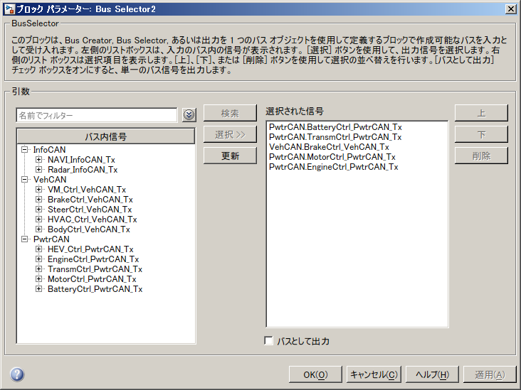

詳細CAN
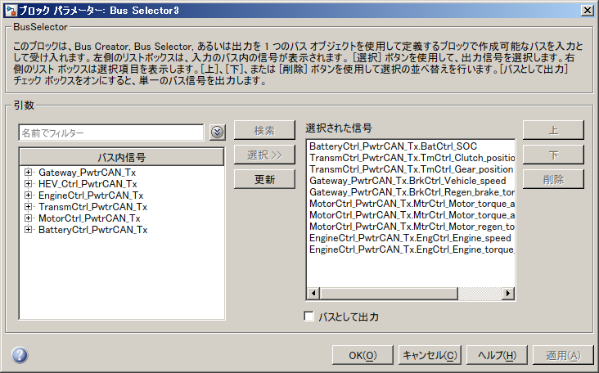

協調制御骨格モデルのコントローラ階層モデルの種類
Controller_Struct_GoFrom_Scope.slx 簡易CAN、統合CANバスから制御モデルは内部で信号を選択する。
Controller_Struct_GoFrom_Scope_BusInfo.m バス定義 簡易CAN、統合CANバス用
(簡易CAN、統合CAN使用の制御モデルは xxCtrl_V1.slx、簡易CAN詳細CAN互換、詳細CAN用の制御モデル xxCTRL_V1_1.slx
バス定義は共通xxCtrl_V1_BusInfo.m CAN受信ポートのバス定義が追加された)
詳細CAN対応 CANバス構造（情報系CAN、車両CAN、パワトレCAN）、Gatewayあり、
CAN_DBCファイルを使用するVehicle Network Toolbox CANブロック
Controller_Struct_GoFrom_Scope_1.slx 簡易CAN、詳細CAN互換可能 CAN受信信号の選択は制御モデルの外部のCAN受信部分で行う。制御モデルはCAN受信部分のみ、統合CANバス使用モデルと変更
め
Controller_Struct_GoFrom_Scope_1_TW.slx 簡易CAN、詳細CAN互換可能 Two Wayk Connectionを使用して、CANバス構成を視覚化した。
Controller_Struct_GoFrom_Scope_VNT_Level1.slx 詳細CAN Veihcle Network ToolboxのPack/Unpackのみ使用モデル
Controller_Struct_GoFrom_Scope_VNT_Level2.slx 詳細CAN Veihcle Network ToolboxのPack/UnpackとCAN Receibe/Transmitを使用したモデル
CANデバイスは、Mathworksバーチャルと3rdパーティー バーチャル、実CANを選択できる。モデル更新は可能だが、実行できないので、トップモデルのバリアントサブシステムとして使用
Controller_Struct_GoFrom_Scope_1_CAN_Variant.slx 上記のコントローラ階層モデルは、Controller_Struct_GoFrom_Scope_1_xxは、CANモデルのみ異なるのでバリアントサブシステムとした。モデルブロックとしてモデル更新は可能だが、トップモデルに置くとMATLAB、およびPCがクラッシュする。CANモデルの入出力はGotoFromでPortを経由していない事、バリアントサブシステムがネストしている事が原因と考えられる。

